List1
 |  |  |  | Kompletní preskripční tabulka produktů Attends, platnost od 1. 5. 2023
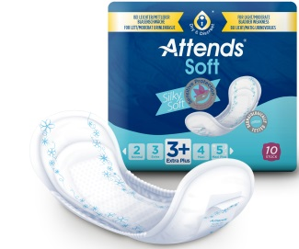

1. stupeň inkontinence (doplatek za balení 15%)

 |  |  | Anatomicky tvarované vložky s jemným povrchem SOFT
 |  |  | Attends Soft s ochranou proti zápachu, extra tenké a bezpečné

 | Nový kód | Kód VZP | Specifikace | Stupeň ochrany | Délka (cm) | Sací schopnost (ml) | Kusů v balení | Cena za balení (Kč) | Úhrada ZP za balení (Kč) | Doplatek za balení (Kč) | Plná úhrada max. 150 ks/měsíc
 |  |  |  |  |  |  |  |  |  |  | na jeden měsíc 449,65 Kč |  | na dva měsíce 899,30 Kč |  | na tři měsíce 1348,95 Kč
 |  |  |  |  |  |  |  |  |  |  | bal | ks | bal | ks | bal | ks
 | 5011802 | --- | Soft Ultra Mini | 0 | 20.6 | 100 | 28 | 130.16 | 110.63 | 19.53 | 4 | 112 | 8 | 224 | 12 | 336
 | 5001408 | 0085809 | Soft Mini | 1 | 21.8 | 195 | 20 | 108.79 | 92.47 | 16.32 | 4 | 80 | 9 | 180 | 14 | 280
 | 5001412 | 0085810 | Soft Mini Long | 1 | 27.5 | 299 | 16 | 97.33 | 82.73 | 14.6 | 5 | 80 | 10 | 160 | 16 | 256
 | 5001484 | 0170157 | Soft Normal | 2 | 27.5 | 449 | 12 | 87.03 | 73.97 | 13.06 | 6 | 72 | 12 | 144 | 18 | 216
 | 5001486 | 0170158 | Soft Extra | 3 | 33.2 | 599 | 10 | 93.13 | 79.16 | 13.97 | 5 | 50 | 11 | 110 | 17 | 170
 | 5001413 | 0085814 | Soft Extra Plus | 3+ | 37.1 | 799 | 10 | 83.97 | 71.37 | 12.6 | 6 | 60 | 12 | 120 | 18 | 180

 |  |  | Anatomicky tvarované pleny SOFT
 |  |  | Attends Soft s jádrem Quick-Dry, extra tenké a bezpečné

 | Nový kód | Kód VZP | Specifikace | Stupeň ochrany | Délka (cm) | Sací schopnost (ml) | Kusů v balení | Cena za balení (Kč) | Úhrada ZP za balení (Kč) | Doplatek za balení (Kč) | Plná úhrada max. 150 ks/měsíc
 |  |  |  |  |  |  |  |  |  |  | na jeden měsíc 449,65 Kč |  | na dva měsíce 899,30 Kč |  | na tři měsíce 1348,95 Kč
 |  |  |  |  |  |  |  |  |  |  | bal | ks | bal | ks | bal | ks
 | 5015775 | --- | Soft 4 Super | 4 | 39.5 | 1000 | 10 | 87.33 | 74.23 | 13.10 | 6 | 60 | 12 | 120 | 18 | 180
 | 5012507 | --- | Soft 4 Super | 4 | 39.5 | 1000 | 30 | 285.55 | 242.71 | 42.84 | 1 | 30 | 3 | 90 | 5 | 150
 | 5001417 | 0085817 | Soft 5 | 5 | 48.6 | 1100 | 38 | 378.70 | 321.89 | 56.81 | 1 | 38 | 2 | 76 | 4 | 152
 | 5001418 | 0085818 | Soft 6 | 6 | 48.6 | 1250 | 38 | 378.70 | 321.89 | 56.81 | 1 | 38 | 2 | 76 | 4 | 152
 | 5001419 | 0085819 | Soft 7 | 7 | 48.6 | 1499 | 34 | 378.70 | 321.89 | 56.81 | 1 | 34 | 2 | 68 | 4 | 136

 |  |  | Vložky pro muže FOR MEN
 |  |  | Kapsy Attends For Men s ochranou proti zápachu

 | Nový kód | Kód VZP | Specifikace | Stupeň ochrany | Délka (cm) | Sací schopnost (ml) | Kusů v balení | Cena za balení (Kč) | Úhrada ZP za balení (Kč) | Doplatek za balení (Kč) | Plná úhrada max. 150 ks/měsíc
 |  |  |  |  |  |  |  |  |  |  | na jeden měsíc 449,65 Kč |  | na dva měsíce 899,30 Kč |  | na tři měsíce 1348,95 Kč
 |  |  |  |  |  |  |  |  |  |  | bal | ks | bal | ks | bal | ks
 | 5001450 | 0087733 | Attends For Men 1 | 1 |  | 110 | 25 | 276.76 | 235.24 | 41.52 | 1 | 25 | 3 | 75 | 5 | 125
 | 5001451 | 0087734 | Attends For Men 2 | 2 |  | 190 | 16 | 185.13 | 157.36 | 27.77 | 2 | 32 | 5 | 80 | 8 | 128

1. stupeň inkontinence (doplatek za balení 15%)

 |  |  | Anatomicky tvarované vložné pleny Contours
 |  |  | Attends Contours s jádrem Quick-Dry pro nejvšší pocit sucha a pohodlí

 | Nový kód | Kód VZP | Specifikace | Stupeň ochrany | Délka (cm) | Sací schopnost (ml) | Kusů v balení | Cena za balení (Kč) | Úhrada ZP za balení (Kč) | Doplatek za balení (Kč) | Plná úhrada max. 150 ks/měsíc
 |  |  |  |  |  |  |  |  |  |  | na jeden měsíc 449,65 Kč |  | na dva měsíce 899,30 Kč |  | na tři měsíce 1348,95 Kč
 |  |  |  |  |  |  |  |  |  |  | bal | ks | bal | ks | bal | ks
 | 5001441 | 0087501 | Contours Extra | 6 | 58 | 1450 | 35 | 335.56 | 285.22 | 50.34 | 1 | 35 | 3 | 105 | 4 | 140
 | 5001442 | 0087502 | Contours Super | 7 | 65 | 1800 | 28 | 315.31 | 268.01 | 47.30 | 1 | 28 | 3 | 84 | 5 | 140
 | 5001444 | 0087503 | Contours Super Plus | 8 | 70 | 2470 | 28 | 377.93 | 321.24 | 56.69 | 1 | 28 | 2 | 56 | 4 | 112
 | 5001445 | 0087504 | Contours Maxi | 9 | 70 | 2840 | 28 | 473.74 | 402.67 | 71.07 | 1 | 28 | 2 | 56 | 3 | 84

 |  |  |  | Fixační kalhotky s nohavičkami (Stretch Pant)
 |  |  |  | a fixační kalhotky slipového typu (Stretch Fit)

 | Nový kód | Kód VZP | Specifikace |  | Obvod boků (cm) |  | Cena za kus (Kč) | Úhrada ZP za kus (Kč) | Doplatek za kus (Kč) | Lze kombinovat do výše úhradového limitu 1. stupně

 | 5001425 | 0087453 | Stretch-Pant Small - nohavičky |  | 60 - 80 |  | 22.88 | 19.44 | 3.44
 | 5001425 | 0087453 | Stretch-Pant Medium - nohavičky |  | 70 - 100 |  | 22.88 | 19.44 | 3.44
 | 5001425 | 0087453 | Stretch-Pant Large - nohavičky |  | 90 - 120 |  | 22.88 | 19.44 | 3.44
 | 5001427 | 0087454 | Stretch-Pant X-Large - nohavičky |  | 110 - 135 |  | 28.24 | 24.00 | 4.24
 | 5001427 | 0087454 | Stretch-Pant XX-Large - nohavičky |  | nad 135 |  | 28.24 | 24.00 | 4.24
 | 5001424 | 0087452 | Stretch Fit Small - slipové |  | do 80 cm |  | 213.01 | 181.05 | 31.96
 | 5001424 | 0087452 | Stretch Fit Medium - slipové |  | 70 - 100 |  | 213.01 | 181.05 | 31.96
 | 5001424 | 0087452 | Stretch Fit Large - slipové |  | 90 - 120 |  | 213.01 | 181.05 | 31.96

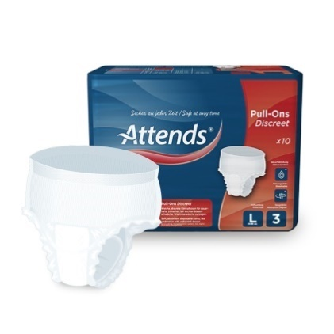
1. stupeň inkontinence (doplatek za balení 15%)

 |  |  | Plenkové kalhotky navlékací PULL-ONS Discreet pro dospělé
 |  |  | Attends Pull-Ons pro aktivní uživatele inkontinenčních pomůcek

 | Nový kód | Kód VZP | Specifikace | Stupeň ochrany | Obvod (cm) | Sací schopnost (ml) | Kusů v balení | Cena za balení (Kč) | Úhrada ZP za balení (Kč) | Doplatek za balení (Kč) | Plná úhrada max. 150 ks/měsíc
 |  |  |  |  |  |  |  |  |  |  | na jeden měsíc 449,65 Kč |  | na dva měsíce 899,30 Kč |  | na tři měsíce 1348,95 Kč
 |  |  |  |  |  |  |  |  |  |  | bal | ks | bal | ks | bal | ks
 | 5001459 | 0167015 | Pull-Ons Discreet (M) | 3 | 75-110 | 850 | 12 | 290.56 | 246.97 | 43.59 | 1 | 12 | 3 | 36 | 5 | 60
 | 5001460 | 0167016 | Pull-Ons Discreet (L) | 3 | 95-125 | 950 | 10 | 272.88 | 231.94 | 40.94 | 1 | 10 | 3 | 30 | 5 | 50

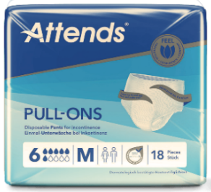

 |  |  | Plenkové kalhotky navlékací PULL-ONS pro dospělé
 |  |  | Attends Pull-Ons pro aktivní uživatele inkontinenčních pomůcek

 | Nový kód | Kód VZP | Specifikace | Stupeň ochrany | Obvod (cm) | Sací schopnost (ml) | Kusů v balení | Cena za balení (Kč) | Úhrada ZP za balení (Kč) | Doplatek za balení (Kč) | Plná úhrada max. 150 ks/měsíc
 |  |  |  |  |  |  |  |  |  |  | na jeden měsíc 449,65 Kč |  | na dva měsíce 899,30 Kč |  | na tři měsíce 1348,95 Kč
 |  |  |  |  |  |  |  |  |  |  | bal | ks | bal | ks | bal | ks
 | 5014233 | --- | Pull-Ons Small | 4 | 60-90 | 1174 | 22 | 455.42 | 387.10 | 68.32 | 1 | 22 | 2 | 44 | 3 | 66
 | 5014232 | --- | Pull-Ons Medium | 4 | 80-110 | 1107 | 22 | 455.42 | 387.10 | 68.32 | 1 | 22 | 2 | 44 | 3 | 66
 | 5014231 | --- | Pull-Ons Large | 4 | 100-140 | 1134 | 22 | 505.06 | 429.30 | 75.76 | 1 | 22 | 2 | 44 | 3 | 66
 | 5014230 | --- | Pull-Ons X-Large | 4 | 130-170 | 1203 | 18 | 450.09 | 382.57 | 67.52 | 1 | 18 | 2 | 36 | 3 | 54
 | 5014229 | --- | Pull-Ons X-Small | 6 | 45-60 | 1444 | 22 | 529.87 | 449.65 | 80.22 | 1 | 22 | 2 | 44 | 3 | 66
 | 5014228 | --- | Pull-Ons Small | 6 | 60-90 | 1438 | 18 | 438.67 | 372.86 | 65.81 | 1 | 18 | 2 | 36 | 3 | 54
 | 5014224 | --- | Pull-Ons Medium | 6 | 80-110 | 1429 | 18 | 432.51 | 367.63 | 64.88 | 1 | 18 | 2 | 36 | 3 | 54
 | 5014227 | --- | Pull-Ons Large | 6 | 100-140 | 1478 | 18 | 432.51 | 367.63 | 64.88 | 1 | 18 | 2 | 36 | 3 | 54
 | 5014226 | --- | Pull-Ons X-Large | 6 | 130-170 | 1493 | 16 | 432.51 | 367.63 | 64.88 | 1 | 16 | 2 | 32 | 3 | 48
 | 5014225 | --- | Pull-Ons Small | 8 | 60-90 | 1947 | 16 | 514.98 | 437.73 | 77.25 | 1 | 16 | 2 | 32 | 3 | 48
 | 5014223 | --- | Pull-Ons Medium | 8 | 80-110 | 1872 | 16 | 519.56 | 441.62 | 77.94 | 1 | 16 | 2 | 32 | 3 | 48
 | 5014221 | --- | Pull-Ons Large | 8 | 100-140 | 1976 | 16 | 519.95 | 441.95 | 78.00 | 1 | 16 | 2 | 32 | 3 | 48
 | 5014222 | --- | Pull-Ons X-Large | 8 | 130-170 | 1950 | 14 | 519.56 | 441.62 | 77.94 | 1 | 14 | 2 | 28 | 3 | 42

1. stupeň inkontinence (doplatek za balení 15%)

 |  |  | Plenkové kalhotky FLEX pro dospělé
 |  |  | Attends Flex, prodyšné kalhotky s jádrem Quick-Dry, fixace pomocí elastického pásu

 | Nový kód | Kód VZP | Specifikace | Stupeň ochrany | Obvod (cm) | Sací schopnost (ml) | Kusů v balení | Cena za balení (Kč) | Úhrada ZP za balení (Kč) | Doplatek za balení (Kč) | Plná úhrada max. 150 ks/měsíc
 |  |  |  |  |  |  |  |  |  |  | na jeden měsíc 449,65 Kč |  | na dva měsíce 899,30 Kč |  | na tři měsíce 1348,95 Kč
 |  |  |  |  |  |  |  |  |  |  | bal | ks | bal | ks | bal | ks
 | 5001464 | 0170142 | Extra Small | 8 | 60-90 | 1500 | 28 | 474.13 | 403.01 | 71.12 | 1 | 28 | 2 | 56 | 3 | 84
 | 5001465 | 0170143 | Extra Medium | 8 | 75-105 | 1800 | 28 | 519.18 | 441.30 | 77.88 | 1 | 28 | 2 | 56 | 3 | 84
 | 5001467 | 0170144 | Extra Large | 8 | 85-125 | 2000 | 28 | 542.46 | 449.65 | 92.81 | 1 | 28 | 2 | 56 | 3 | 84
 | 5001468 | 0170145 | Extra X-Large | 8 | 95-150 | 2500 | 26 | 629.50 | 449.65 | 179.85 | 1 | 26 | 2 | 52 | 3 | 78
 | 5001470 | 0170146 | Super Small | 9 | 55-90 | 1800 | 26 | 629.50 | 449.65 | 179.85 | 1 | 26 | 2 | 52 | 3 | 78
 | 5001472 | 0170147 | Super Medium | 9 | 75-105 | 2100 | 26 | 629.50 | 449.65 | 179.85 | 1 | 26 | 2 | 52 | 3 | 78
 | 5001473 | 0170148 | Super Large | 9 | 85-125 | 2400 | 26 | 629.50 | 449.65 | 179.85 | 1 | 26 | 2 | 52 | 3 | 78
 | 5001474 | 0170149 | Super X-Large | 9 | 95-150 | 3000 | 22 | 542.46 | 449.65 | 92.81 | 1 | 22 | 2 | 44 | 3 | 66
 | 5001475 | 0170150 | Super Plus Small | 10 | 55-90 | 2400 | 22 | 542.46 | 449.65 | 92.81 | 1 | 22 | 2 | 44 | 3 | 66
 | 5001476 | 0170151 | Super Plus Medium | 10 | 75-105 | 2600 | 22 | 532.17 | 449.65 | 82.52 | 1 | 22 | 2 | 44 | 3 | 66
 | 5001477 | 0170152 | Super Plus Large | 10 | 85-125 | 3100 | 22 | 532.17 | 449.65 | 82.52 | 1 | 22 | 2 | 44 | 3 | 66
 | 5001478 | 0170153 | Super Plus X-Large | 10 | 95-150 | 3700 | 20 | 623.78 | 449.65 | 174.13 | 1 | 20 | 2 | 40 | 3 | 60
...
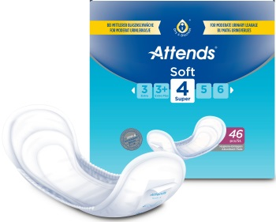
2. stupeň inkontinence (doplatek za balení 5%)

 |  |  | Anatomicky tvarované pleny SOFT
 |  |  | Attends Soft s jádrem Quick-Dry, extra tenké a bezpečné

 | Nový kód | Kód VZP | Specifikace | Stupeň ochrany | Délka (cm) | Sací schopnost (ml) | Kusů v balení | Cena za balení (Kč) | Úhrada ZP za balení (Kč)
...
 | 5015775 |  | Soft 4 Super | 4 | 39.5 | 1000 | 10 | 87.33 | 82.96
 | 5012507 | --- | Soft 4 Super | 4 | 39.5 | 1000 | 30 | 285.55 | 271.27
 | 5001417 | 0085817 | Soft 5 | 5 | 48.6 | 1100 | 38 | 378.70 | 359.76
 | 5001418 | 0085818 | Soft 6 | 6 | 48.6 | 1250 | 38 | 378.70 | 359.76
 | 5001419 | 0085819 | Soft 7 | 7 | 48.6 | 1499 | 34 | 378.70 | 359.76

 |  |  | Vložky pro muže FOR MEN
 |  |  | Kapsy Attends For Men s ochranou proti zápachu

 | Nový kód | Kód VZP | Specifikace | Stupeň ochrany | Délka (cm) | Sací schopnost (ml) | Kusů v balení | Cena za balení (Kč)
...
 | 5001450 | 0087733 | Attends For Men 1 | 1 |  | 110 | 25 | 276.76
 | 5001451 | 0087734 | Attends For Men 2 | 2 |  | 190 | 16 | 185.13

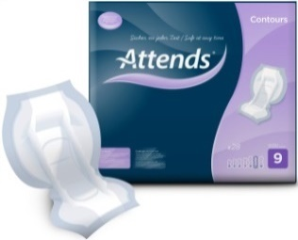

 |  |  | Anatomicky tvarované vložné pleny Contours
 |  |  | Attends Contours s jádrem Quick-Dry pro nejvšší pocit sucha a pohodlí

 | Nový kód | Kód VZP | Specifikace | Stupeň ochrany | Délka (cm) | Sací schopnost (ml) | Kusů v balení | Cena za balení (Kč)
...
 | 5001441 | 0087501 | Contours Extra | 6 | 58 | 1450 | 35 | 335.56 | 318.78
 | 5001442 | 0087502 | Contours Super | 7 | 65 | 1800 | 28 | 315.31 | 299.54
 | 5001444 | 0087503 | Contours Super Plus | 8 | 70 | 2470 | 28 | 377.93 | 359.03
 | 5001445 | 0087504 | Contours Maxi | 9 | 70 | 2840 | 28 | 473.74 | 450.05

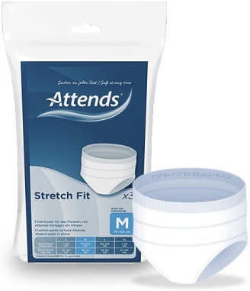
2. stupeň inkontinence (doplatek za balení 5%)
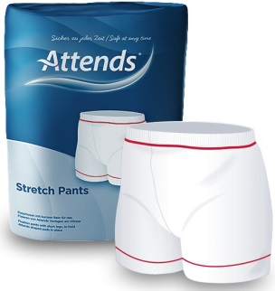

 |  |  |  | Fixační kalhotky s nohavičkami (Stretch Pant)
 |  |  |  | a fixační kalhotky slipového typu (Stretch Fit)

 | Nový kód | Kód VZP | Specifikace |  | Obvod boků (cm) |  | Cena za kus (Kč) | Úhrada ZP za kus (Kč) | Doplatek za kus (Kč)

 | 5001425 | 0087453 | Stretch-Pant Small - nohavičky |  | 60 - 80 |  | 22.88 | 21.73 | 1.15
 | 5001425 | 0087453 | Stretch-Pant Medium - nohavičky |  | 70 - 100 |  | 22.88 | 21.73 | 1.15
 | 5001425 | 0087453 | Stretch-Pant Large - nohavičky |  | 90 - 120 |  | 22.88 | 21.73 | 1.15
 | 5001427 | 0087454 | Stretch-Pant X-Large - nohavičky |  | 110 - 135 |  | 28.24 | 26.82 | 1.42
 | 5001427 | 0087454 | Stretch-Pant XX-Large - nohavičky |  | nad 135 |  | 28.24 | 26.82 | 1.42
 | 5001424 | 0087452 | Stretch Fit Small - slipové |  | do 80 cm |  | 213.01 | 202.35 | 10.66
 | 5001424 | 0087452 | Stretch Fit Medium - slipové |  | 70 - 100 |  | 213.01 | 202.35
...
 | 5001425 | 0087453 | Stretch-Pant Small - nohavičky |  | 60 - 80 |  | 22.88 | 22.42 | 0.46
 | 5001425 | 0087453 | Stretch-Pant Medium - nohavičky |  | 70 - 100 |  | 22.88 | 22.42 | 0.46
 | 5001425 | 0087453 | Stretch-Pant Large - nohavičky |  | 90 - 120 |  | 22.88 | 22.42 | 0.46
 | 5001427 | 0087454 | Stretch-Pant X-Large - nohavičky |  | 110 - 135 |  | 28.24 | 27.67 | 0.57
 | 5001427 | 0087454 | Stretch-Pant XX-Large - nohavičky |  | nad 135 |  | 28.24 | 27.67 | 0.57
 | 5001424 | 0087452 | Stretch Fit Small - slipové |  | do 80 cm |  | 213.01 | 208.74 | 4.27
 | 5001424 | 0087452 | Stretch Fit Medium - slipové |  | 70 - 100 |  | 213.01 | 208.74 | 4.27
 | 5001424 | 0087452 | Stretch Fit Large - slipové |  | 90 - 120 |  | 213.01 | 208.74 | 4.27


3. stupeň inkontinence (doplatek za balení 2%)

 |  |  | Plenkové kalhotky navlékací PULL-ONS Discreet pro dospělé
 |  |  | Attends Pull-Ons pro aktivní uživatele inkontinenčních pomůcek

 | Nový kód | Kód VZP | Specifikace | Stupeň ochrany | Obvod (cm) | Sací schopnost (ml) | Kusů v balení | Cena za balení (Kč) | Úhrada ZP za balení (Kč)
...
 | 5001459 | 0167015 | Pull-Ons Discreet (M) | 3 | 75-110 | 850 | 12 | 290.56 | 284.74
 | 5001460 | 0167016 | Pull-Ons Discreet (L) | 3 | 95-125 | 950 | 10 | 272.88 | 267.42
...
 | Nový kód | Kód VZP | Specifikace | Stupeň ochrany | Obvod (cm) | Sací schopnost (ml) | Kusů v balení | Cena za balení (Kč) | Úhrada ZP za balení (Kč)
 | 5014222 | --- | Pull-Ons X-Large | 8 | 130-170 | 1950 | 14 | 519.56 | 509.16

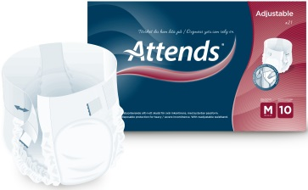
3. stupeň inkontinence (doplatek za balení 2%)

 |  |  | Plenkové kalhotky ADJUSTABLE pro dospělé
 |  |  | Attends Adjustable s jádrem Quick-Dry, fixace pomocí pružného pásu a suchého zipu

 | Nový Kód | Kód VZP | Specifikace | Stupeň ochrany | Obvod (cm) | Sací schopnost (ml) | Kusů v balení | Cena za balení (Kč) | Úhrada ZP za balení (Kč)
...
 | 5001402 | 0082677 | Attends Adjustable Medium (M) | 10 | 80-110 | 2600 | 21 | 580.27 | 568.66
 | 5001404 | 0082678 | Attends Adjustable Large (L) | 10 | 100-140 | 3100 | 21 | 625.69 | 613.17

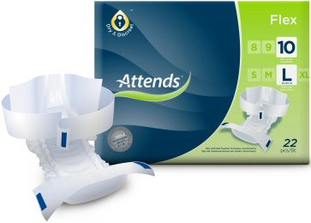

 |  |  | Plenkové kalhotky FLEX pro dospělé
 |  |  | Attends Flex, prodyšné kalhotky s jádrem Quick-Dry, fixace pomocí elastického pásu

 | Nový kód | Kód VZP | Specifikace | Stupeň ochrany | Obvod (cm) | Sací schopnost (ml) | Kusů v balení | Cena za balení (Kč) | Úhrada ZP za balení (Kč)
...
 | 5001464 | 0170142 | Extra Small | 8 | 60-90 | 1500 | 28 | 474.13 | 464.64
 | 5001465 | 0170143 | Extra Medium | 8 | 75-105 | 1800 | 28 | 519.18 | 508.79
 | 5001467 | 0170144 | Extra Large | 8 | 85-125 | 2000 | 28 | 542.46 | 531.61
 | 5001468 | 0170145 | Extra X-Large | 8 | 95-150 | 2500 | 26 | 629.50 | 616.91
 | 5001470 | 0170146 | Super Small | 9 | 55-90 | 1800 | 26 | 629.50 | 616.91
 | 5001472 | 0170147 | Super Medium | 9 | 75-105 | 2100 | 26 | 629.50 | 616.91
 | 5001473 | 0170148 | Super Large | 9 | 85-125 | 2400 | 26 | 629.50 | 616.91
...
 | Nový kód | Kód VZP | Specifikace | Stupeň ochrany | Obvod (cm) | Sací schopnost (ml) | Kusů v balení | Cena za balení (Kč) | Úhrada ZP za balení (Kč)
...
 | 5001421 | 0087414 | Extra Medium (M) | 8 | 80-110 | 1900 | 28 | 415.34 | 407.03
 | 5001429 | 0087484 | Extra Large (L) | 8 | 110-150 | 2480 | 28 | 471.08 | 461.65
 | 5001423 | 0087418 | Super Medium (M) | 9 | 80-110 | 2170 | 28 | 552.39 | 541.34
 | 5001432 | 0087489 | Super Large (L) | 9 | 110-150 | 2800 | 28 | 552.39 | 541.34
 | 5001433 | 0087490 | Super Plus Medium (M) | 10 | 80-110 | 2890 | 28 | 589.04 | 577.25
 | 5001435 | 0087491 | Super Plus Large (L) | 10 | 110-150 | 4150 | 28 | 589.04 | 577.25
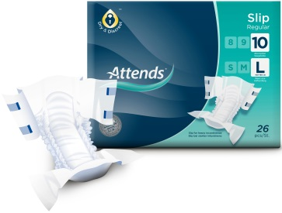
3. stupeň inkontinence (doplatek za balení 2%)

 |  |  | Plenkové kalhotky REGULAR pro dospělé
 |  |  | Attends Slip Regular s fixací pomocí 4 suchých zipů, textilní povrch

 | Nový kód | Kód VZP | Specifikace | Stupeň ochrany | Obvod (cm) | Sací schopnost (ml) | Kusů v balení | Cena za balení (Kč) | Úhrada ZP za balení (Kč)
...
 | 5001406 | 0085801 | Extra Medium Regular (M) | 8 | 80-110 | 2099 | 28 | 483.56 | 473.88
 | 5001407 | 0085802 | Extra Large Regular (L) | 8 | 100-150 | 2499 | 28 | 483.56 | 473.88
 | 5001430 | 0087487 | Super X-Small (XS) | 9 | 40-70 | 1590 | 32 | 439.02 | 430.23
 | 5001431 | 0087488 | Super Small (S) | 9 | 50-80 | 1750 | 21 | 292.80 | 286.94
 | 5001452 | 0088073 | Super Medium (M) | 9 | 80-110 | 2899 | 28 | 577.78 | 566.22
 | 5001453 | 0088074 | Super Large (L) | 9 | 110-150 | 2899 | 28 | 577.78 | 566.22
 | 5001456 | 0088118 | Super Plus Small (S) | 10 | 50-80 | 2099 | 21 | 440.15 | 431.34
...

